상품제안서
고급 흑목지우개연필10본입세트(검정) | 상품코드: S02531

 |  |  |  |  |  |  | 02-713-8555 | www.synergygift.co.kr
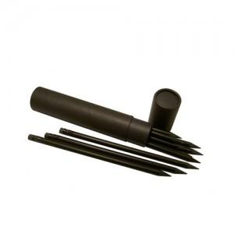

【상세/제작정보】 | * 기본수량이하이거나 원통에 인쇄시에는 별도 인쇄비가 추가됩니다 * 원통 색상 변경가능합니다

【인쇄/포장옵션】 | 실크 / 포장불가능

【공급단가】 | 수량 | 100~ | 200~ | 1,000~ | 2,000~ | 4,000~
*VAT별도 | 단가 | 1,930원 | 1,860원 | 1,790원 | 1,720원 | 1,650원

【상품 URL】 | https://www.synergygift.co.kr:443/src/goods_detail.php?gdno=210

